상품제안서
오바록 천연고무칼라 마우스패드 220×190 | 상품코드: S29014

 |  |  |  |  |  |  | 02-713-8555 | www.synergygift.co.kr
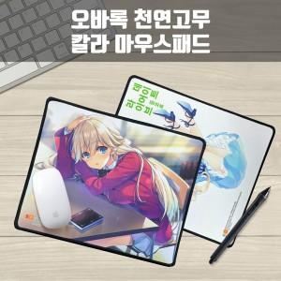

【상세/제작정보】

【인쇄/포장옵션】 | 풀칼라 / OPP(비닐)

【공급단가】 | 수량 | 300~ | 500~ | 1,000~ | 3,000~ | 5,000~
*VAT별도 | 2T | 1,830원 | 1,620원 | 1,560원 | 1,500원 | 1,460원
 | 3T | 2,100원 | 1,880원 | 1,810원 | 1,740원 | 1,690원
 | 4T | 2,360원 | 2,140원 | 2,060원 | 1,980원 | 1,930원

【상품 URL】 | https://www.synergygift.co.kr:443/src/goods_detail.php?gdno=29014

